项目搭建步骤和结构
新建一个maven project项目 File ---> Maven Project
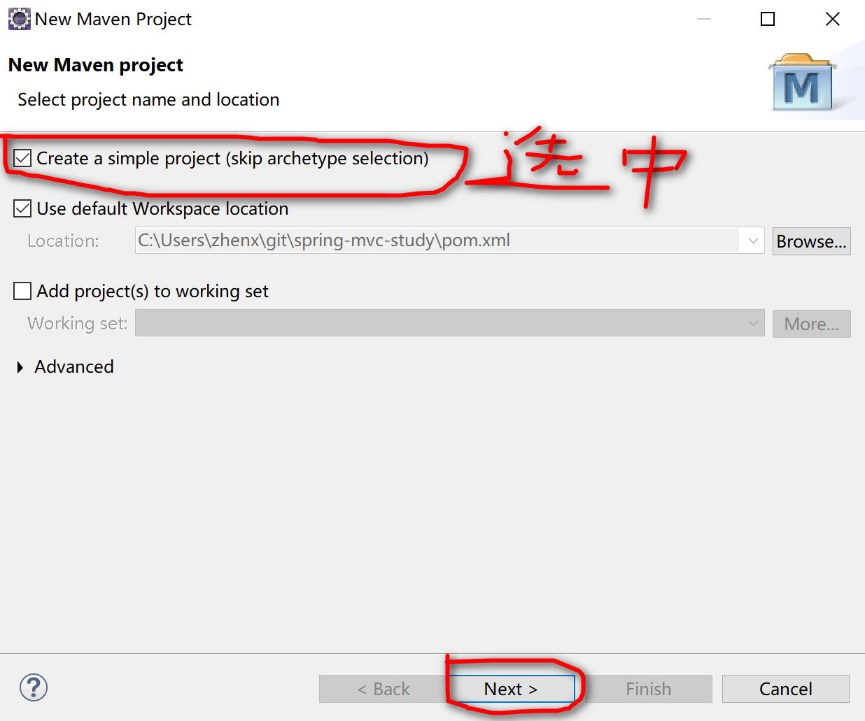
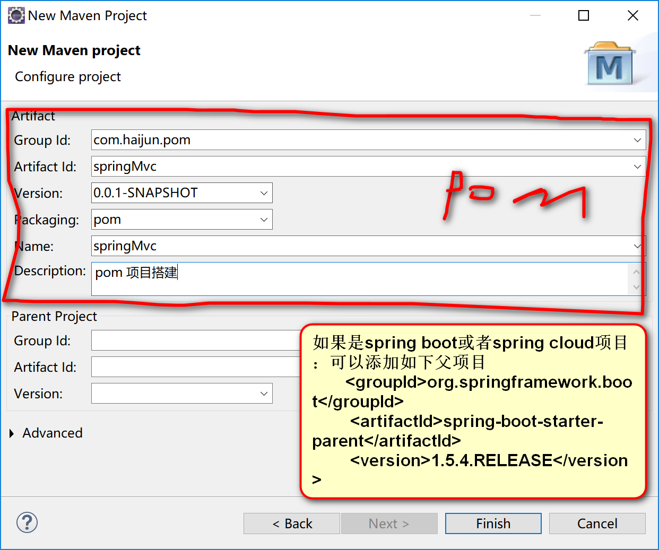

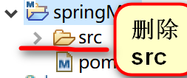
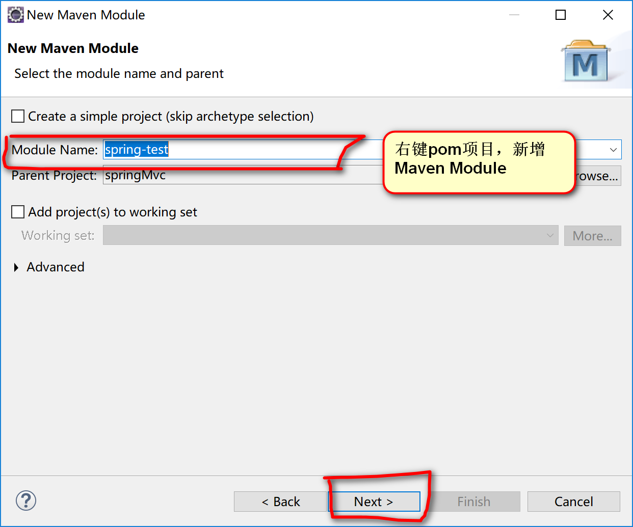
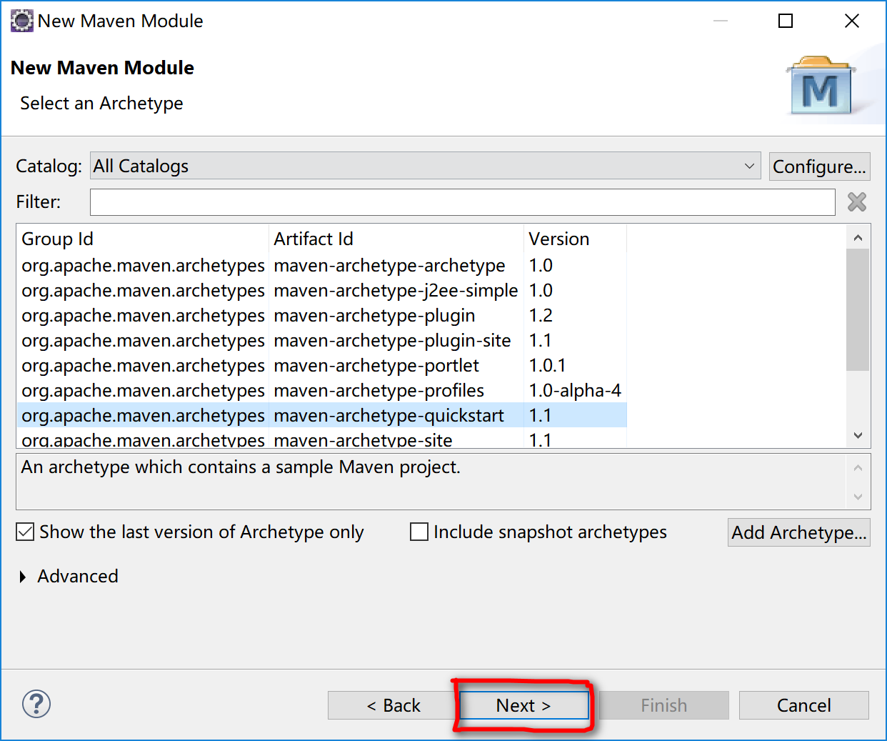
执行完生成如下项目

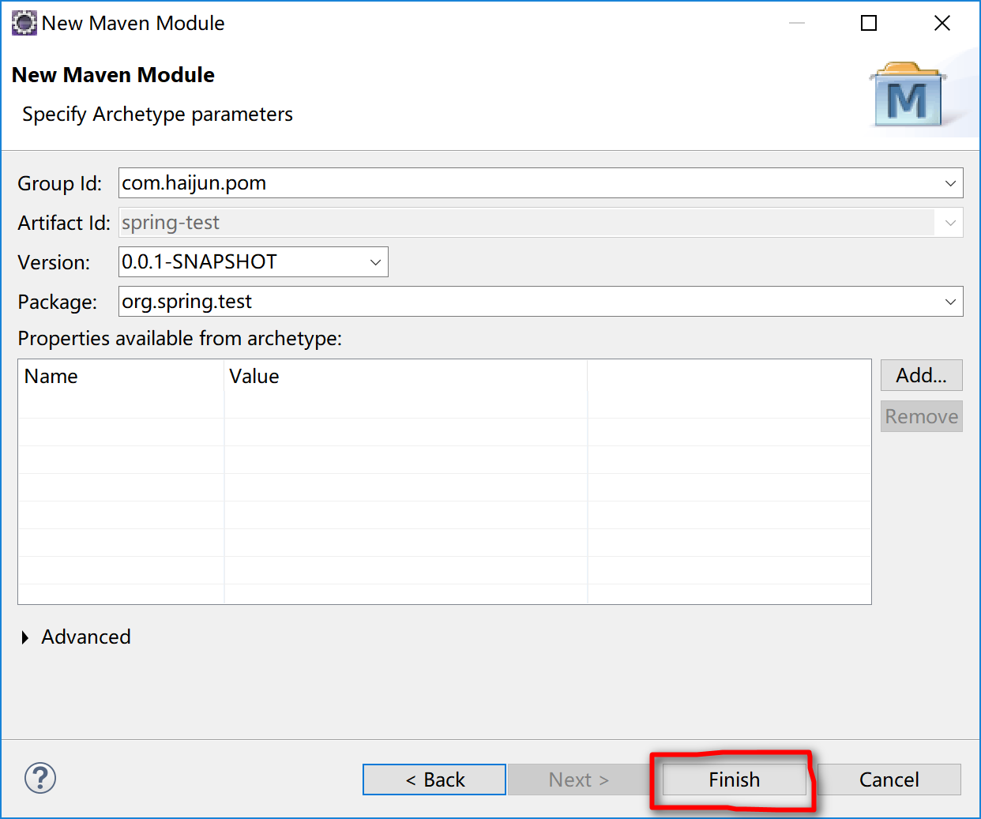

同步git。首先根据项目名在git上新建项目名
 | 如果windows 上打开git CMD；如果linux 直接安装git
 | 第一步执行 Git全局设置git config --global user.name“xiehaijun” 或者 git config --global user.email“xiehaijun@fulan.com.cn”
 | 第二部克隆到本地git clone http://shared-gitlab-elb-64450908.cn-north-1.elb.amazonaws.com.cn/xiehaijun/my_新建项目.git
 | 第三部 cd 本地项目路径（把前面eclipse下生成的项目文件copy到git克隆的目录下）
 | 第四部上传 git add .； 然后执行git commit -m "Initial commit"；最后执行git push -u origin master
 | 如果本地存在项目直接上传到git，可以使用以下步骤
 | cd existing_repo
 | git remote add origin http://shared-gitlab-elb-64450908.cn-north-1.elb.amazonaws.com.cn/xiehaijun/my_新项目名称.git
 | git push -u origin --all
 | git push -u origin --tags
 | 切换到某一分支：git checkout 分支名称
 | 合并分支：git merge 原分支 目标分支
 | 下载更下到本地 git pull origin master

通过eclipse的右键 Team ----> Commit --->选中下面控制台 Git Staging页面

